Sheet1
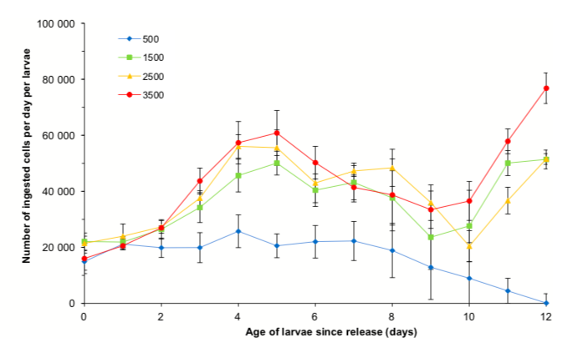
X | Y | phytpl concentrations | graph topic
-0.02 | 14225.79 | 500 | ingested cell vs age larvae (day)
0.98 | 20846.64 | 500 |  | 500 | 1500 | 2500 | 3500
1.97 | 19781.2 | 500 | 0.1 | 14225.79 | 21812.55 | 20614.31 | 15521.78
2.96 | 19414.54 | 500 | 0.98 | 20846.64 | 21795.46 | 23292.88 | 19997.72
3.94 | 25337.06 | 500 | 1.97 | 19781.2 | 25671.89 | 26870.13 | 26271.39
4.96 | 20227.77 | 500 | 2.96 | 19414.54 | 34042.11 | 36738.15 | 43328.47
5.98 | 22007.29 | 500 | 3.94 | 25337.06 | 45707.49 | 55293.41 | 57390.34
6.96 | 21990.19 | 500 | 4.96 | 20227.77 | 49584.3 | 54976.38 | 60368.47
7.98 | 18377.62 | 500 | 5.98 | 22007.29 | 39681.34 | 42377.38 | 50165.95
8.99 | 12368.95 | 500 | 6.96 | 21990.19 | 42659.47 | 46553.76 | 41161.67
9.96 | 8457.57 | 500 | 7.98 | 18377.62 | 36650.8 | 47734.53 | 38448.16
11.01 | 4245.5 | 500 | 8.99 | 12368.95 | 22853.55 | 35135.53 | 32739.04
11.99 | -414.78 | 500 | 9.96 | 8457.57 | 27029.93 | 19540.92 | 36316.3
-0.02 | 21812.55 | 1500 | 11.01 | 4245.5 | 49779.04 | 35999.27 | 57567.6
0.96 | 21795.46 | 1500 | 11.99 | 417 | 51259.37 | 50659.87 | 76721.99
1.98 | 25671.89 | 1500
2.98 | 34042.11 | 1500
3.98 | 45707.49 | 1500
4.98 | 49584.3 | 1500
5.98 | 39681.34 | 1500
6.98 | 42659.47 | 1500
7.98 | 36650.8 | 1500
8.98 | 22853.55 | 1500
9.98 | 27029.93 | 1500
10.98 | 49779.04 | 1500
11.98 | 51259.37 | 1500
-0.02 | 20614.31 | 2500
0.98 | 23292.88 | 2500
1.98 | 26870.13 | 2500
2.98 | 36738.15 | 2500
3.98 | 55293.41 | 2500
4.98 | 54976.38 | 2500
5.98 | 42377.38 | 2500
6.98 | 46553.76 | 2500
7.98 | 47734.53 | 2500
8.98 | 35135.53 | 2500
9.98 | 19540.92 | 2500
10.98 | 35999.27 | 2500
12 | 50659.87 | 2500
-0.02 | 15521.78 | 3500
0.98 | 19997.72 | 3500
1.96 | 26271.39 | 3500
2.98 | 43328.47 | 3500
3.98 | 57390.34 | 3500
4.98 | 60368.47 | 3500
5.98 | 50165.95 | 3500
6.98 | 41161.67 | 3500
7.98 | 38448.16 | 3500
8.98 | 32739.04 | 3500
9.98 | 36316.3 | 3500
10.98 | 57567.6 | 3500
11.98 | 76721.99 | 3500
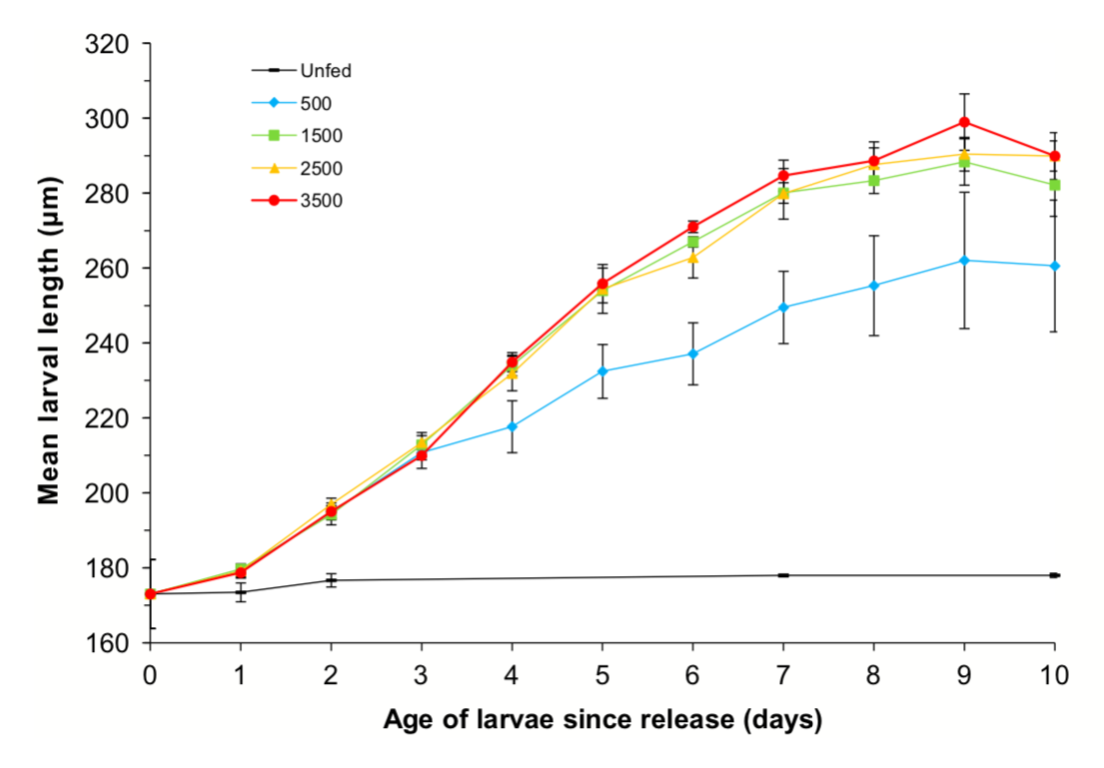
0 | 0.017301 | unfed | length vs larvae release
0.99 | 0.017331 | unfed | 0 | 0.017301 | 0.017301 | 0.017272 | 0.017301 | 0.017301
2 | 0.017686 | unfed | 1 | 0.017893 | 0.018011 | 0.017863 | 0.017863 | 0.017331
7.01 | 0.017804 | unfed | 2 | 0.019549 | 0.019372 | 0.019697 | 0.019519 | 0.017686
9.98 | 0.017774 | unfed | 3 | 0.021057 | 0.021294 | 0.021294 | 0.020969 | 0.017686
0.01 | 0.017301 | 500 | 4.01 | 0.021767 | 0.023364 | 0.023128 | 0.023482 | 0.017686
0.99 | 0.017893 | 500 | 5 | 0.023216 | 0.025346 | 0.025375 | 0.025582 | 0.017686
2.01 | 0.019549 | 500 | 6 | 0.023719 | 0.026706 | 0.026233 | 0.027091 | 0.017686
2.99 | 0.021057 | 500 | 7 | 0.024961 | 0.028007 | 0.027948 | 0.028481 | 0.017804
4 | 0.021767 | 500 | 8 | 0.025523 | 0.028333 | 0.028747 | 0.028865 | 0.017804
4.99 | 0.023216 | 500 | 9 | 0.026203 | 0.028835 | 0.029043 | 0.02993 | 0.017804
5.99 | 0.023719 | 500 | 10 | 0.026055 | 0.028185 | 0.028983 | 0.029013 | 0.017774
7 | 0.024961 | 500
7.99 | 0.025523 | 500
9 | 0.026203 | 500
10 | 0.026055 | 500
0 | 0.017301 | 1500
1 | 0.018011 | 1500
2 | 0.019372 | 1500
3 | 0.021294 | 1500
4.01 | 0.023364 | 1500
5 | 0.025346 | 1500
6 | 0.026706 | 1500
7 | 0.028007 | 1500
8 | 0.028333 | 1500
9 | 0.028835 | 1500
10 | 0.028185 | 1500
0 | 0.017272 | 2500
1.02 | 0.017863 | 2500
2 | 0.019697 | 2500
3 | 0.021294 | 2500
4 | 0.023128 | 2500
5 | 0.025375 | 2500
5.99 | 0.026233 | 2500
7 | 0.027948 | 2500
7.99 | 0.028747 | 2500
9 | 0.029043 | 2500
9.99 | 0.028983 | 2500
s | 0.017301 | 3500
0.99 | 0.017863 | 3500
2 | 0.019519 | 3500
3 | 0.020969 | 3500
4 | 0.023482 | 3500
5 | 0.025582 | 3500
5.99 | 0.027091 | 3500
7 | 0.028481 | 3500
8 | 0.028865 | 3500
9 | 0.02993 | 3500
10.01 | 0.029013 | 3500
ingested algae per larvae per day vs age of larvae
0.02 | 5240.85 | 15º
0.99 | 6782.27 | 15º | ingestion | 1 | 2 | 3 | 4 | 5 | 6 | 7 | 8 | 9 | 10 | 11 | 12
2.01 | 5857.42 | 15º | 15 | 5240.85 | 6782.27 | 5857.42 | 7398.84 | 9865.13 | 17880.54 | 21579.96 | 25279.38 | 20038.54 | 16955.68 | 15105.97 | 10173.41
2.98 | 7398.84 | 15º | 20 | 9556.84 | 17263.97 | 25279.38 | 30211.95 | 36685.93 | 39768.79 | 58882.47 | 36685.93 | 39460.5 | 51483.62 | 43776.49 | 19113.68
4 | 9865.13 | 15º | 25 | 20655.11 | 26204.24 | 44084.78 | 52100.19 | 71522.16 | 103892.1 | 73371.87 | 50867.05 | 36994.22 | 41001.93 | 45626.2 | 45934.49
4.99 | 17880.54 | 15º | 30°C | 28362.24 | 29903.66 | 42543.35 | 68131.02 | 101425.82 | 135645.47 | 52408.48 | 33294.8 | 27129.09 | 68131.02 | 72447.01 | 83853.56
6.01 | 21579.96 | 15º |  |  |  |  |  |  |  |  |  |  |  |  | -
7 | 25279.38 | 15º
8 | 20038.54 | 15º
8.99 | 16955.68 | 15º
10.01 | 15105.97 | 15º
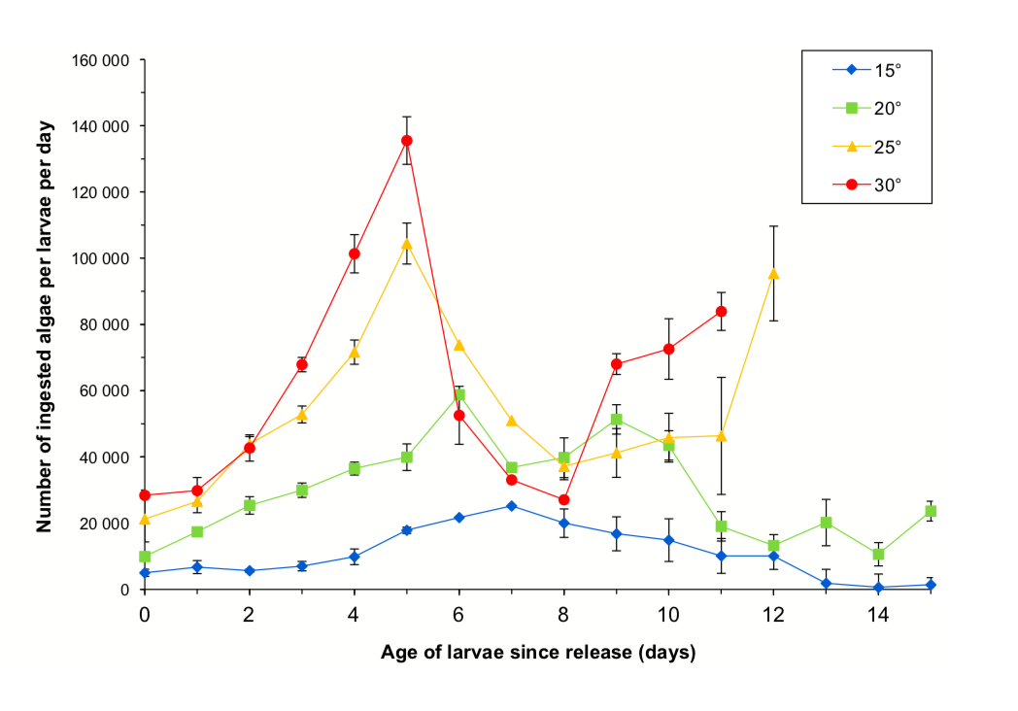
11 | 10173.41 | 15º
12.02 | 10173.41 | 15º
12.99 | 1849.71 | 15º
14.01 | 616.57 | 15º
15 | 1541.43 | 15º
0 | 9556.84 | 20
1 | 17263.97 | 20
1.99 | 25279.38 | 20
3.01 | 30211.95 | 20
4 | 36685.93 | 20
5 | 39768.79 | 20
5.99 | 58882.47 | 20
7 | 36685.93 | 20
8 | 39460.5 | 20
9 | 51483.62 | 20
10.01 | 43776.49 | 20
11 | 19113.68 | 20
12 | 13564.55 | 20
12.99 | 20346.82 | 20
14.01 | 10789.98 | 20
15 | 23737.96 | 20
0 | 20655.11 | 25
1 | 26204.24 | 25
2.01 | 44084.78 | 25
3.01 | 52100.19 | 25
4 | 71522.16 | 25
5 | 103892.1 | 25
6.01 | 73371.87 | 25
7.01 | 50867.05 | 25
8 | 36994.22 | 25
8.99 | 41001.93 | 25
9.99 | 45626.2 | 25
11 | 45934.49 | 25
12 | 95260.12 | 25
0 | 28362.24 | 30
1 | 29903.66 | 30
2.01 | 42543.35 | 30
3.01 | 68131.02 | 30
4 | 101425.82 | 30
5 | 135645.47 | 30
5.99 | 52408.48 | 30
7 | 33294.8 | 30
8 | 27129.09 | 30
9.02 | 68131.02 | 30
10.01 | 72447.01 | 30
11.01 | 83853.56 | 30
0 | 183.21 | 15º | men length vs age of larvae release
2.02 | 191.89 | 15º
4.03 | 201.32 | 15º
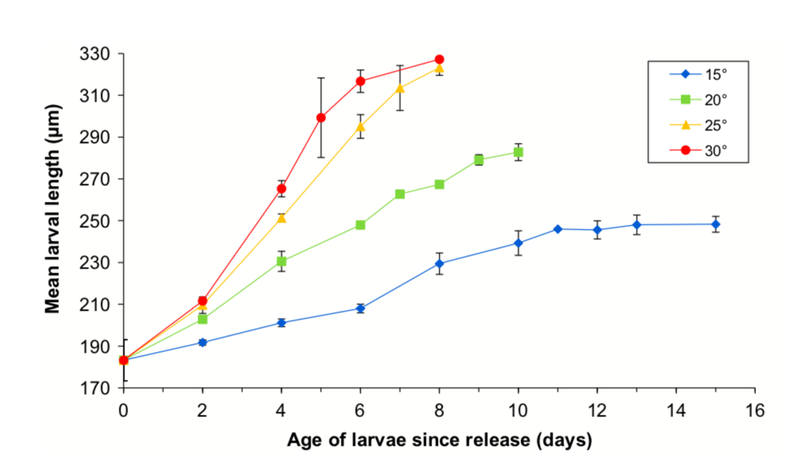
6.03 | 208.11 | 15º
8.01 | 229.62 | 15º
10.03 | 239.43 | 15º
11.01 | 245.85 | 15º
12.02 | 245.85 | 15º
13.02 | 248.11 | 15º
15.02 | 248.11 | 15º
0.02 | 183 | 20º
2.02 | 202 | 20º
4.01 | 230 | 20º
6.03 | 247 | 20º
7.01 | 262 | 20º
8.03 | 267 | 20º
9.01 | 279 | 20º
10.01 | 282 | 20º
0.02 | 183.58 | 25º
2 | 208.87 | 25º
4.01 | 250.75 | 25º
6.03 | 294.53 | 25º
7.01 | 313.02 | 25º
8.03 | 322.45 | 25º
0 | 183.21 | 30º
2.02 | 211.89 | 30º
4.03 | 265.47 | 30º
5.03 | 299.43 | 30º
6.03 | 317.17 | 30º
8.01 | 327.36 | 30º

